Concurrents et ZOne influence
Nom | Adresse | Telephone | Volume produit | Détails | Repére
Ferme Brasserie Blossier "Sarth'voise" | La Basse Lande 72170 Ségrie | 02 43 97 07 26 |  | Plusieurs types de bières : Brune, blanche, blonde. Les bières sont conditionnées en bouteilles de 33 cl et 75 cl, disponibles auprès de bars et boutiques BIO de la région ou directement à la ferme. | 1
Brasserie l'Arche aux Moines "Tuba Noir" | La Camisière 72230 Ruaudin | 02 43 61 00 87 | Brassin de 150 Litres |  | 2
Jean-Baptiste Bertrand | Aunay 72240 Tennie | 02 43 20 89 84 |  | Apiculteur qui fait brasser sa bière Gonny Keizer à Sainte Colombe (35). | 3
Délices de la Ferme | Mare 72650 La Milesse | 02 43 25 30 82 |  | Autres spécialités de la ferme : confitures, cidre, apéritif... et une bière blanche. | 4
Bullazymut72 | 5, boulevard des Ravalières - 72560 Changé | +33 (0) 788 510 382 |  |  | 5
La Brasserie du Loir | La Fleche |  | Brassin de 500 Litres |  | 6
Brasserie Nogentaise | 24 Rue Sainte Anne 28400 Nogent-le-Rotrou | 06 48 81 22 41 | 1000 Litres semaines |  | 7
Sylvie Pavée de Frétigny | Le Verger 28480 Beaumont-les-Autels | 06 12 58 52 20 |  | Sylvie Pavée et Daniel Provost viennent de créer la bière du Perche, la Percheronne. La bière est pour le moment brassée à Joué-du-Bois dans l'Orne (Basse-Normandie) par la brasserie Le Brewery. Le blé et l'orge viennent du Perche. Le houblon provient d'Alencon. La bière est disponible dans les caves et les restaurants de la région de Nogent-le-Rotrou. | 8
Le Brewery | La Poelerie 61320 Joué-du-Bois | 02 33 37 77 26 |  | Stephen Skews. Visiblement Brasserie qui s'adresse à une Clientèle exclusivment anglaise. | 9
BRASSERIE COUSIN | 111 rue Aristide Briand , 53140 Pré en Pail | 09.80.63.92.32 |  |  | 10
Brasserie Saint Paul | La Corderie 61270 Le Ménil Bérard |  |  |  | 11

11
 |  |  |  |  |  | Zone de Chalandise 50KM

9

10

7

1
8

3
4

5

2

6

Mise au point partie chaude
EAU CHAUDE | Bache eau chaude

 | sur base Cuve Alfa-Laval 2400 litres: |  |  | Photos cuve
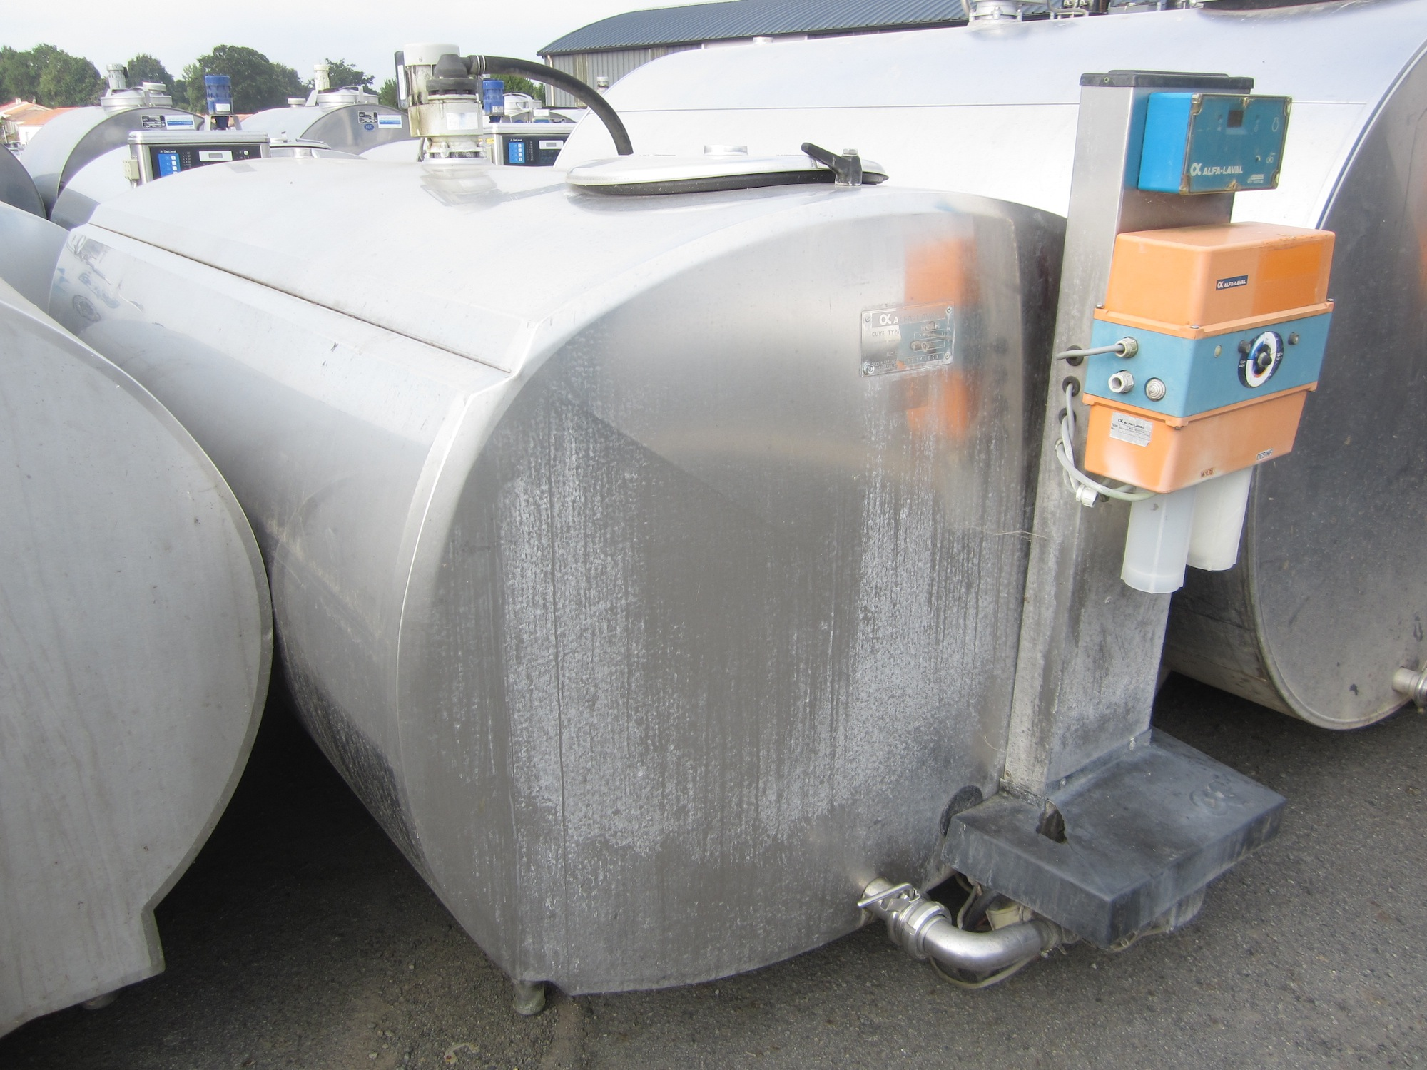
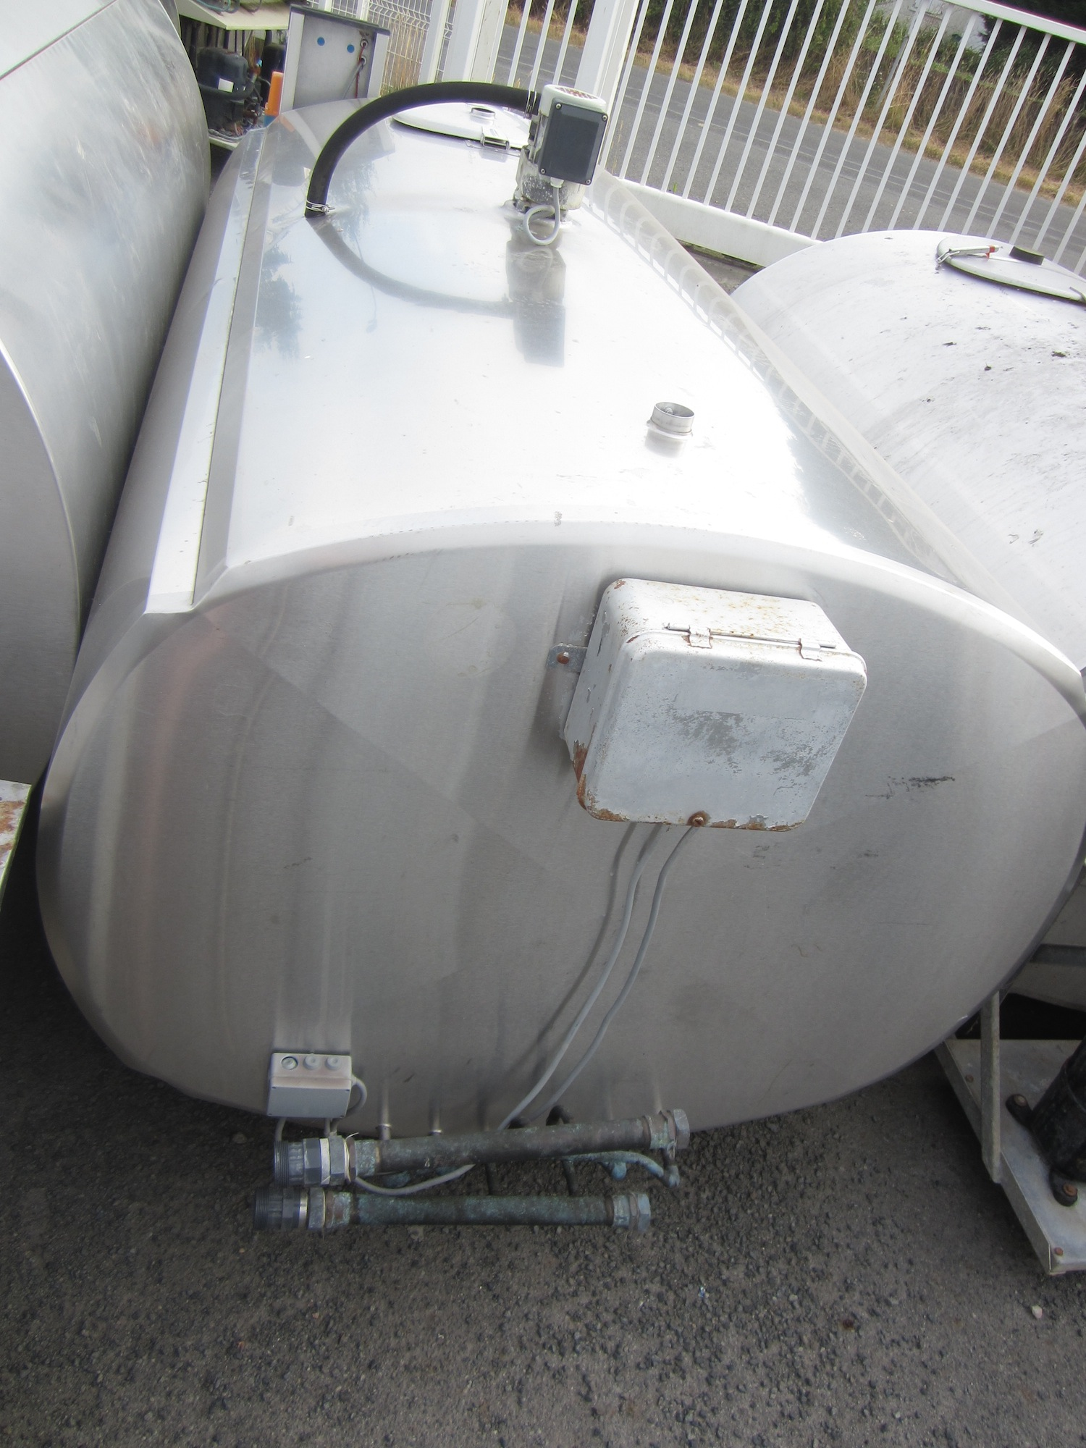
 | cuve cylindrique horizontale fermée
 | sans groupe frigorifique
 | agitation et lavage non révisés
 | cuve int et ext inox
 | cuve isolée

 | Température d'utilisation | 75°C à 80°C
 | Pression d'utilisation | atmosphérique
 | Application | Stockage et chauffage d'eau
 | Capacité utile | 2400L

 | Modification à faire réaliser:
 | Dépose accessoire laiterie
 | 1 entrée en 20/27 pour arrivé eau froide
 | 1 entrée papillon DIN32 pour tirage et retour. (Adaptateur sur entrée existante?)
 | 1 boitier inox pour sonde de tempêrature type PT100
 | 1 indicateur de niveau comprenant 1 tube de polycarbonate Diam. 24, robinet de niveau 15/21 avec purge
 | (Chauffage par deux Thermoplongeur 9Kw avec boitier de protection Alimentation 400V TRI en option) (Je m'occupe de trouver les thermoplongeur)
 | 2 Bride inox soudée pour fixation Thermoplongeur

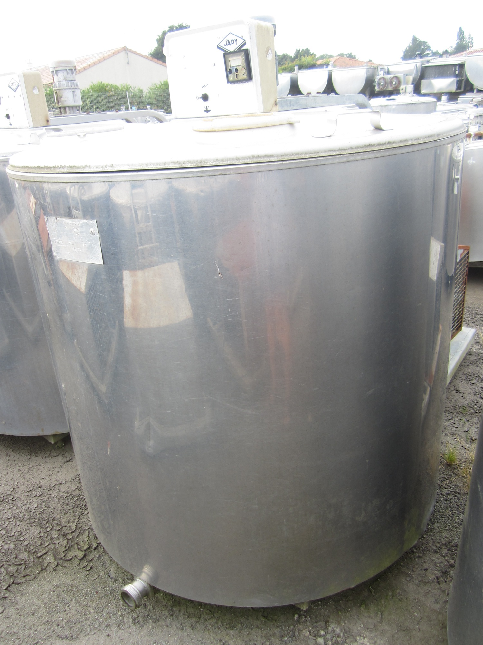
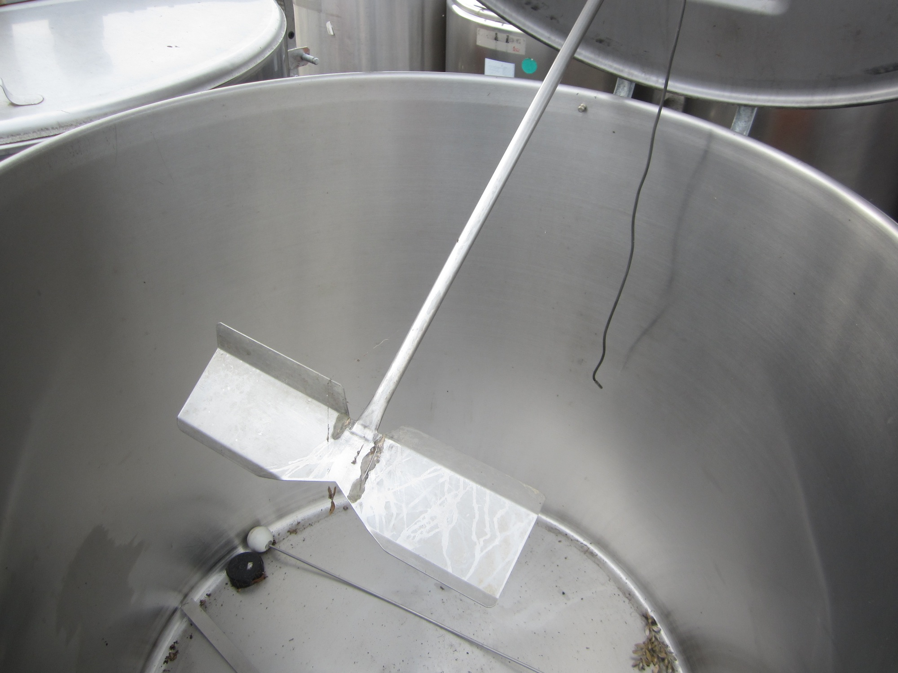
Brassage | Cuve empatage et filtration |  |  | Photos cuve

 | Sur Base Cuve einsteid 1200 litres:

 | cuve avec couvercle
 | sans groupe frigorifique, sans agitation
 | cuve int et ext inox
 | cuve isolée
 | vendue avec bouchon de vidange – vanne en option

 | Modification à faire réaliser:
 | 1 entrée papillon DIN32 pour tirage et retour. (Adaptateur sur entrée existante?)
 | Réalisation faux fond filtrant
 | Pose d'une porte de dedrechage d'environ 500X400
 | Réalisation d'un support inox pour surélévation de la cuve d'environ 1m10 pour dedrechage directement dans palox plastique.

Cuvon | Cuvon + filtre panier à fabriquer

 | Température d'utilisation | 65°C
 | Pression d'utilisation | atmosphérique
 | Application | cuve tampon pour transfer Môut
 | Capacité utile | 80L
 | Finition intérieure | inox 2B
 | Finition extérieure | inox brossé
 | Forme | Cylindrique Vertical ouverte en partie haute

 | Equipement

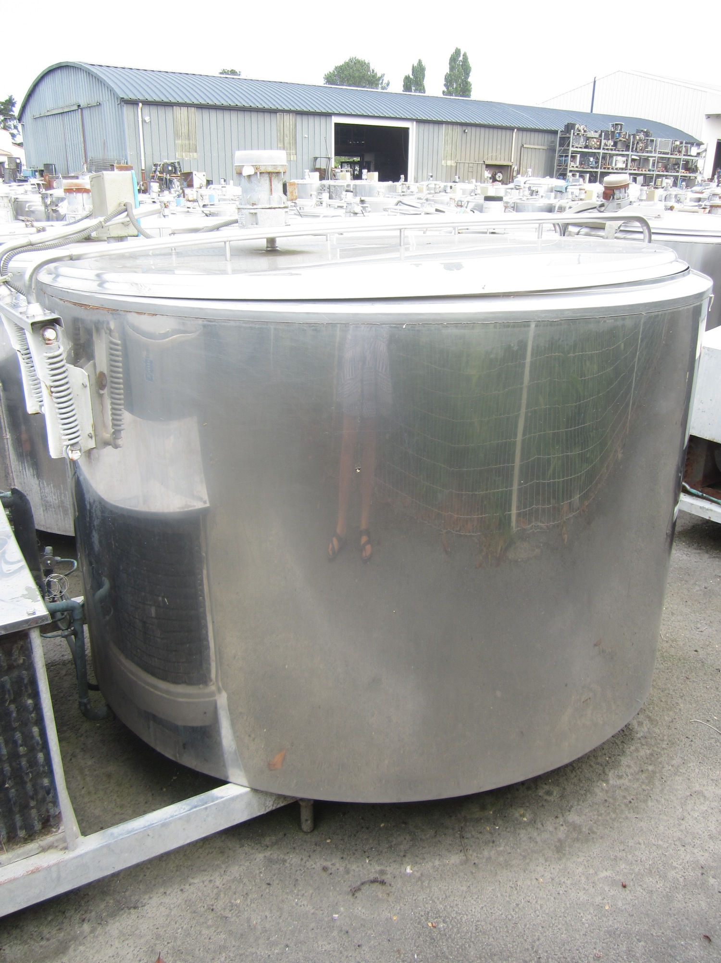
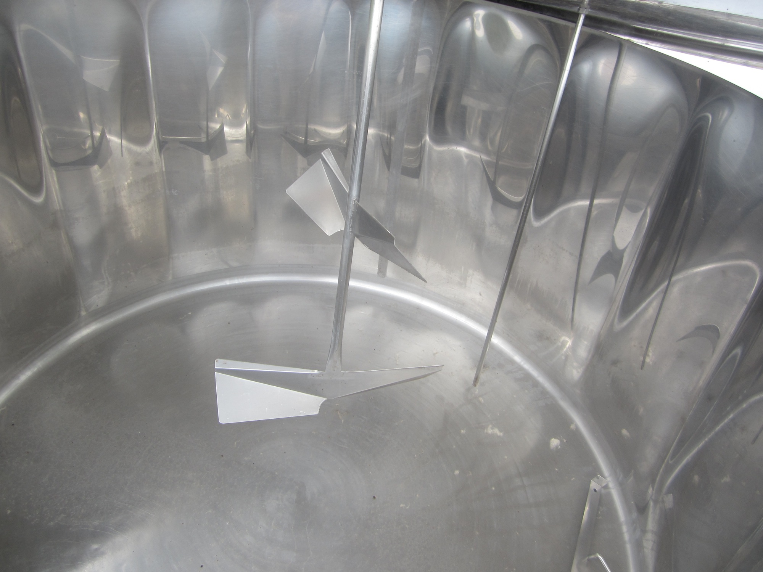
 | 1 entrée vanne papillon DIN32 en partie basse pour soutirage
 | Filtre panier qui s'accroche au bord
 | Roue pour rangement si possible

Ebullition | Cuve d'ébullition

 | Sur Base Cuve Fontsere 1560 litres: |  | Dimensions bruleur

 | cuve avec couvercle
 | agitation révisée
 | sans groupe frigorifique
 | cuve int et ext inox
 | cuve isolée
 | vendue avec bouchon de vidange – vanne en option

 | Modification à faire réaliser:

 | Dépose de l'isolant fond de cuve pour chauffage par Gaz
 | Réalisation d'un support avec pied réglable pour sureleve la cuve de 40Cm pour pouvoir loger le bruleur industriel D1200 90Kw

CIP | Cuves CIP à fabriquer

 | Cuve Soude
 | Température d'utilisation | 80°C
 | Pression d'utilisation | atmosphérique
 | Application | Stockage Mélange Soude
 | Capacité utile | 100L
 | Finition intérieure | inox 2B
 | Finition extérieure | inox brossé
 | Forme | rectangulaire horizontal

 | Equipement

 | 1 pontage dans l'axe de la cuve
 | Tuyauterie de vidange sortie coudée avec vanne papillon DIN32
 | couvercle avec poignées
 | 1 entrée avec vanne papillon DIN32 pour retour Soude chaude
 | 1 boitier inox pour sonde de tempêrature type PT100
 | 1 indicateur de niveau comprenant 1 tube de polycarbonate avec purge et une rêgle inox gradué tout les 5L ou marquage sur le tube
 | Chauffage par Thermoplongeur 18Kw avec boitier de protection Alimentation 400V TRI en option
 | 1 Bride inox soudée pour fixation Thermoplongeur
 | Support inox pour mise a hauteur d'homme
CIP
 | Cuve Acide Péracetique
 | Température d'utilisation | Ambiante
 | Pression d'utilisation | atmosphérique
 | Application | Stockage Mélange Acide péracetique
 | Capacité utile | 100L
 | Finition intérieure | inox 2B
 | Finition extérieure | inox brossé
 | Forme | rectangulaire horizontal

 | Equipement

 | 1 pontage dans l'axe de la cuve
 | Tuyauterie de vidange sortie coudée avec vanne papillon DIN32
 | couvercle avec poignées
 | 1 entrée avec vanne papillon DIN32 pour retour Soude chaude
 | 1 indicateur de niveau comprenant 1 tube de polycarbonate avec purge et une rêgle inox gradué tout les 5L ou marquage sur le tube
 | Support inox pour mise a hauteur d'homme

